デザイン・サイズ表
デザイン・サイズ確認表

10380(ユニゲームシャツ・フィットスタイル) |  |  |  |  |  | 単位：ｃｍ
サイズ | SS | S | M | L | O | XO
身長 | 157～163 | 162～168 | 167～173 | 172～178 | 177～183 | 182～188
身丈 | 63 | 65 | 67 | 69 | 71 | 73
胸囲 | 92 | 96 | 100 | 104 | 108 | 112
裾回り | 88 | 92 | 96 | 100 | 104 | 108
20567(レディースシャツ) |  |  |  |  | 単位：ｃｍ
サイズ | S | M | L | O | XO |  | ユニ・ジュニア | レディース
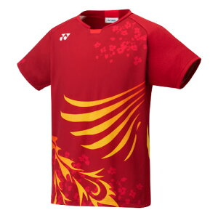
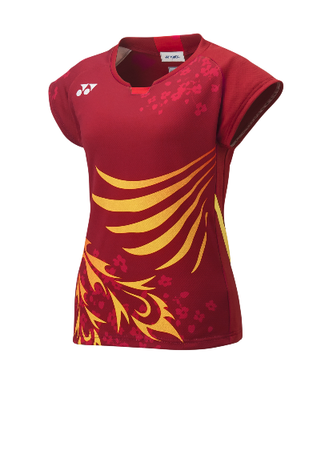
身長 | 152～158 | 157～163 | 162～168 | 167～173 | 172～178
身丈 | 50 | 52 | 54 | 56 | 58
胸囲 | 76 | 82 | 88 | 94 | 100
裾回り | 76 | 82 | 88 | 94 | 100
10380J(ジュニアゲームシャツ) |  |  | 単位：ｃｍ
サイズ | J120 | J130 | J140
身長 | 120～130 | 130～140 | 140～150
身丈 | 50 | 53 | 56
胸囲 | 78 | 82 | 86
裾回り | 78 | 82 | 86

